Физичка_размјена
ФИЗИЧКА РАЗМЈЕНА БИХ СА СУСЈЕДНИМ ЕЕС-има НА ПРЕНОСНОЈ МРЕЖИ

ФИЗИЧКИ ТОКОВИ |  | I | II | III | IV | V | VI | VII | VIII | IX | X | XI | XII | 2021
 |  | GWh | GWh | GWh | GWh | GWh | GWh | GWh | GWh | GWh | GWh | GWh | GWh | GWh
 | БиХ <-- ХР (ХОПС) | 97.2 | 86.9 | 120.4 | 137.7 | 158.9 | 131.6 | 186.4 | 244.7 | 119.7 | 198.3 | 151.6 | 147.4 | 1,780.8
 | БиХ<-СР (ЕМС) | 37.5 | 34.0 | 84.6 | 108.0 | 105.3 | 54.9 | 69.4 | 58.8 | 148.5 | 96.2 | 31.3 | 50.0 | 878.6
 | БиХ<-ЦГ (ЕПЦГ) | 69.5 | 51.9 | 54.8 | 74.1 | 75.0 | 51.0 | 50.9 | 20.3 | 47.1 | 24.7 | 23.5 | 56.6 | 599.4
(1) | Пријем БиХ | 204.2 | 172.9 | 259.8 | 319.7 | 339.3 | 237.5 | 306.7 | 323.8 | 315.3 | 319.2 | 206.4 | 254.0 | 3,258.7
 | БиХ --> ХР (ХОПС) | 688.1 | 657.3 | 444.5 | 370.1 | 358.7 | 226.4 | 252.8 | 144.6 | 341.0 | 216.5 | 245.1 | 468.3 | 4,413.6
 | БиХ --> СР (ЕМС) | 115.9 | 106.6 | 41.2 | 35.1 | 62.4 | 61.6 | 51.6 | 81.3 | 19.3 | 43.8 | 87.5 | 107.4 | 813.6
 | БиХ --> ЦГ (ЕПЦГ) | 240.9 | 296.5 | 313.8 | 182.5 | 173.0 | 157.8 | 211.1 | 294.4 | 130.1 | 244.3 | 289.0 | 253.2 | 2,786.7
(2) | Испорука БиХ | 1,044.9 | 1,060.5 | 799.6 | 587.6 | 594.1 | 445.9 | 515.5 | 520.3 | 490.4 | 504.5 | 621.7 | 828.9 | 8,013.9
(3) | Биланс БИХ (2) - (1) | 840.7 | 887.6 | 539.8 | 267.9 | 254.9 | 208.4 | 208.8 | 196.5 | 175.1 | 185.3 | 415.3 | 574.9 | 4,755.2

 | Биланс ХР (ХОПС) | 590.9 | 570.4 | 324.1 | 232.4 | 199.7 | 94.8 | 66.4 | -100.1 | 221.3 | 18.2 | 93.6 | 321.0 | 2,632.8
 | Биланс СР (ЕМС) | 78.4 | 72.6 | -43.4 | -72.9 | -43.0 | 6.7 | -17.8 | 22.5 | -129.2 | -52.5 | 56.1 | 57.4 | -64.9
 | Биланс ЦГ (ЕПЦГ) | 171.4 | 244.6 | 259.1 | 108.5 | 98.1 | 106.8 | 160.2 | 274.1 | 83.0 | 219.5 | 265.6 | 196.6 | 2,187.3

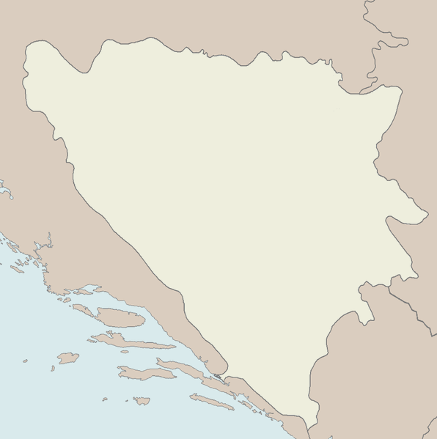
Босна
и
Херцеговина
Црна Гора
Хрватска
Србија
813,6
878,6
4.413,6
1.780,8
2.786,7
599,4

Конзум_Статистика
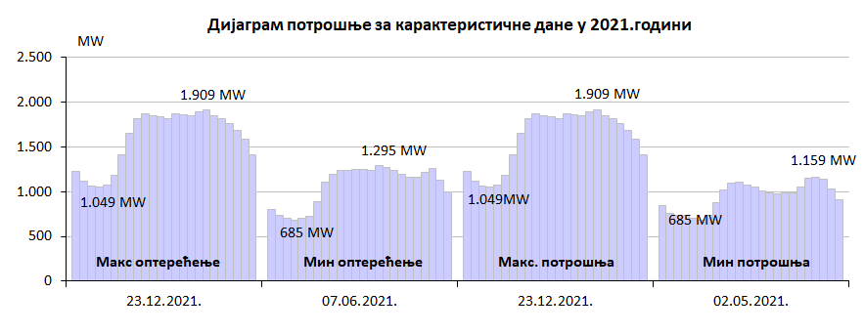
 |  | Подаци о карактеристичној сатној и дневној потрошњи у 2021. години
 |  | МАКС САТНА ПОТРОШЊА |  |  | МИН САТНА ПОТРОШЊА |  |  | МАКС ДНЕВНА ПОТРОШЊА |  | МИН ДНЕВНА ПОТРОШЊА
 |  | MWh/h | DAN | SAT | MWh/h | DAN | SAT | MWh | DAN | MWh | DAN
I | Јануар | 1,829 | 18/01/2021 | 18 | 814 | 02/01/2021 | 4 | 36,485 | 18/01/2021 | 28,319 | 01/01/2021
II | Фебруар | 1,785 | 16/02/2021 | 10 | 815 | 08/02/2021 | 4 | 35,932 | 16/02/2021 | 28,223 | 28/02/2021
III | Март | 1,715 | 22/03/2021 | 14 | 816 | 29/03/2021 | 4 | 33,929 | 22/03/2021 | 26,976 | 28/03/2021
IV | Април | 1,620 | 06/04/2021 | 15 | 793 | 03/04/2021 | 4 | 32,475 | 08/04/2021 | 25,845 | 30/04/2021
V | Мај | 1,405 | 20/05/2021 | 15 | 685 | 02/05/2021 | 6 | 28,096 | 20/05/2021 | 22,781 | 02/05/2021
VI | Јун | 1,543 | 24/06/2021 | 15 | 685 | 07/06/2021 | 4 | 30,057 | 24/06/2021 | 23,763 | 06/06/2021
VII | Јул | 1,591 | 29/07/2021 | 15 | 762 | 05/07/2021 | 4 | 31,069 | 29/07/2021 | 24,784 | 04/07/2021
VIII | Август | 1,592 | 16/08/2021 | 15 | 750 | 30/08/2021 | 4 | 30,558 | 16/08/2021 | 25,443 | 22/08/2021
IX | Септембар | 1,487 | 23/09/2021 | 20 | 747 | 13/09/2021 | 4 | 29,267 | 22/09/2021 | 25,206 | 12/09/2021
X | Октобар | 1,660 | 29/10/2021 | 10 | 742 | 04/10/2021 | 4 | 33,937 | 28/10/2021 | 25,795 | 03/10/2021
XI | Новембар | 1,708 | 30/11/2021 | 18 | 815 | 08/11/2021 | 4 | 33,688 | 30/11/2021 | 28,727 | 07/11/2021
XII | Децембар | 1,909 | 23/12/2021 | 18 | 855 | 06/12/2021 | 4 | 38,444 | 23/12/2021 | 31,239 | 05/12/2021

 |  | Карактеристичне потрошње електричне енергије у 2021. години
 |  | Макс сатна потрошња |  |  | Мин сатна потрошња |  |  | Макс дневна |  | Мин дневна
 |  | MWh | Дан | Сат | MWh | Дан | Сат | MWh | Дан | MWh | Дан
 |  | 1,909 | 23/12/2021 | 18:00:00 | 685 | 07/06/2021 | 4:00:00 | 38,444 | 23/12/2021 | 22,781 | 02/05/2021

